GFPI-F-147-Formato Bitácora
 |  |  |  |  | Código: GFPI-F-147
 |  |  |  |  | Versión: 04
PROCESO
GESTIÓN DE FORMACIÓN PROFESIONAL INTEGRAL
NOMBRE DEL FORMATO
FORMATO BITÁCORA DE SEGUIMIENTO ETAPA PRODUCTIVA
CLASIFICACIÓN DE LA INFORMACIÓN
Pública X |  | Pública Clasificada |  | Pública Reservada

Nombre de la persona con rol de aprendiz | Tipo de documento | Número de identificación | Teléfono de contacto | Correo electrónico institucional | Correo electrónico personal
Brayan Andrey Perdomo Guali | Cédula de Cuidadania | 1,004,473,715 | 3232274352 |  | perdomogualibrayanandrey@gmail.com

Número de grupo |  |  | Programa de formación
2620480 |  |  | Tecnólogo en Analisis y Desarrollo de Software (ADSO)

Nombre de la empresa, ente u organización donde está realizando la etapa productiva |  | NIT | Bitácora N° | Período a reportar
Centro de Desarrollo Agroempresarial y Turistico del Huila |  | 899.999.034-1 | 8 | Desde 15/09/2025 hasta 30/09/2025

Nombre del Ente Coformador (jefe inmediato/responsable/supervisor) |  | Cargo del Ente Coformador | Teléfono de contacto | Correo electrónico
Heimar Hernán Coronado Hernández |  | Dinamizador de innovación y competitividad | 3163046328 | hcoronado@sena.edu.co

Datos de la persona con rol de instructor de seguimiento
Nombre de la persona con rol de instructor de seguimiento: | Milton Helber Hernandez Ibarra |  | Correo electrónico: | mhhenandez@sena.edu.co

 | Seleccione con una "X" el tipo de alternativa de etapa productiva que está realizando, teniendo en cuenta el subtipo al cual pertenece si es el caso:
ALTERNATIVA DE ETAPA PRODUCTIVA | SUBTIPO DE ALTERNATIVA |  | ALTERNATIVA DE ETAPA PRODUCTIVA | SUBTIPO DE ALTERNATIVA
PROYECTO PRODUCTIVO | Sena - Empresa |  |  | Apoyo a una unidad productiva familiar
 | Sena Proveedor Sena |  |  | De apoyo a una institución estatal nacional, territorial, o a una ONG, o a una entidad sin ánimo de lucro.
 | Producción de Centros |  | CONTRATO VÍNCULO FORMATIVO*
 | Proyecto productivo bajo enfoque empresarial o de investigación, desarrollo e innovación I+D+i |  | *De acuerdo a la Resolución 623 de 2020, emanada por el Mintrabajo, pasantía se denomina vínculo formativo. | Asesoría a pymes
 | Proyectos Ruta Emprendedora SENA |  |  | Vínculo formativo prácticas en la economia popular y/o campesina
 | Proyecto productivo prácticas en la economia popular y/o campesina |  | CONTRATO DE APRENDIZAJE | Contrato de aprendizaje (regular)
 | Proyecto productivo a través de convocatorias SENNOVA |  |  | Contrato de aprendizaje a través de convocatorias SENNOVA | x
MONITORÍA | Monitoría (regular) |  |  | Contrato de aprendizaje por medio de prácticas en la economia popular y/o campesina
 | Monitoría a través de convocatorias SENNOVA |  | VÍNCULO LABORAL | Vínculo laboral (regular)
 | Otra |  |  | Vínculo laboral por medio de prácticas en la economia popular y/o campesina

DESCRIPCIÓN DE LA ACTIVIDAD (Ingrese cuantas filas sean necesarias) |  | FECHA DE INICIO | FECHA DE FIN | EVIDENCIA DE CUMPLIMIENTO (Indique si corresponde a un documento, proceso, producto, entregable u otro) En anexo puede fortalecer la evidencia si es el caso. | OBSERVACIONES, INASISTENCIAS, DIFICULTADES PRESENTADAS Y/O COMENTARIOS REALIZADOS POR LAS PERSONAS CON ROL DE: APRENDIZ Y/O JEFE INMEDIATO
Una vez finalizada la creación del administrador de Electrónica, se procede a verificar su correcto funcionamiento, incluyendo el proceso de inicio de sesión |  | 2025-09-15 | 2025-09-17 | Evidencia fotográfica

Tras una nueva sugerencia de Electrónica de agregar formularios, se empezó a crearlos en HTML usando las plantillas que ellos me proporcionaron para integrarlas correctamente |  | 2025-09-18 | 2025-09-20 | Evidencia fotográfica
Después de crear los formularios, se diseñaron plantillas en formato PNG que sirven como base para la exportación. Al completar un formulario y presionar 'Exportar', el sistema genera un PDF que integra la plantilla con las respuestas seleccionadas |  | 2025-09-21 | 2025-09-26 | Evidencia fotográfica
Después de elaborar esto, el área de Electrónica solicitó que, al completar el formulario, se envíen los datos a un cuadro que muestre un código |  | 2025-09-27 | 2025-09-30 | Evidencia fotográfica

Decreto 055 de 2015, por el cual se reglamenta la afiliación de estudiantes al Sistema General de Riesgos Laborales y se dictan otras disposiciones
Este espacio debe ser siempre diligenciado.
Artículo 11. Obligaciones de la institución de educación. Corresponde a las instituciones de educación a las que pertenezcan los estudiantes, que deban ser afiliados al Sistema General de Riesgos Laborales de conformidad
con el presente decreto:
1. Revisar periódicamente que el estudiante en práctica desarrolle labores relacionadas exclusivamente con su programa de formación o educación, que ameritaron su afiliación al Sistema General de Riesgos Laborales.
2. Verificar que el espacio de práctica cuente con los elementos de protección personal apropiados según el riesgo ocupacional.
¿La persona con rol de aprendiz se encuentra afiliado a la ARL? | Indique el nivel de riesgo actual | ¿El nivel de riesgo de la ARL corresponde a las actividades que desarrolla la persona con rol de aprendiz en la empresa? | SI | ¿La persona con rol de aprendiz cuenta con los elementos de protección personal (EPP), requeridos para desarrollar su etapa productiva? | SI
SI | 1
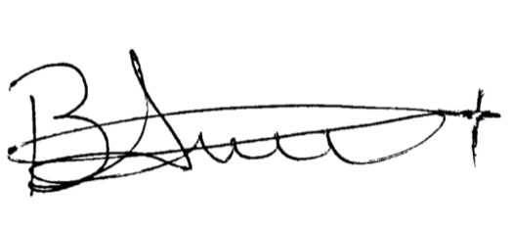
 |  | Persona con rol de aprendiz: recuerde diligenciar completamente el formato bitácora y entregarlo o subirlo al espacio asignado para este

 |  |  |  | 2025-10-01
Firma de la persona con rol de aprendiz |  |  |  | Fecha entrega bitácora

 | Firma de la persona con rol de instructor de seguimiento |  |  | Firma de la persona con rol de jefe inmediato
Nota: Los datos proporcionados serán tratados de acuerdo con la Política de Tratamiento de Datos Personales del SENA y a la Ley 1581 de 2012

Anexo: Es opcional relacionar evidencia fotográfica de las actividades desarrolladas
(No aplica documentos de la empresa u otros aspectos sensibles)
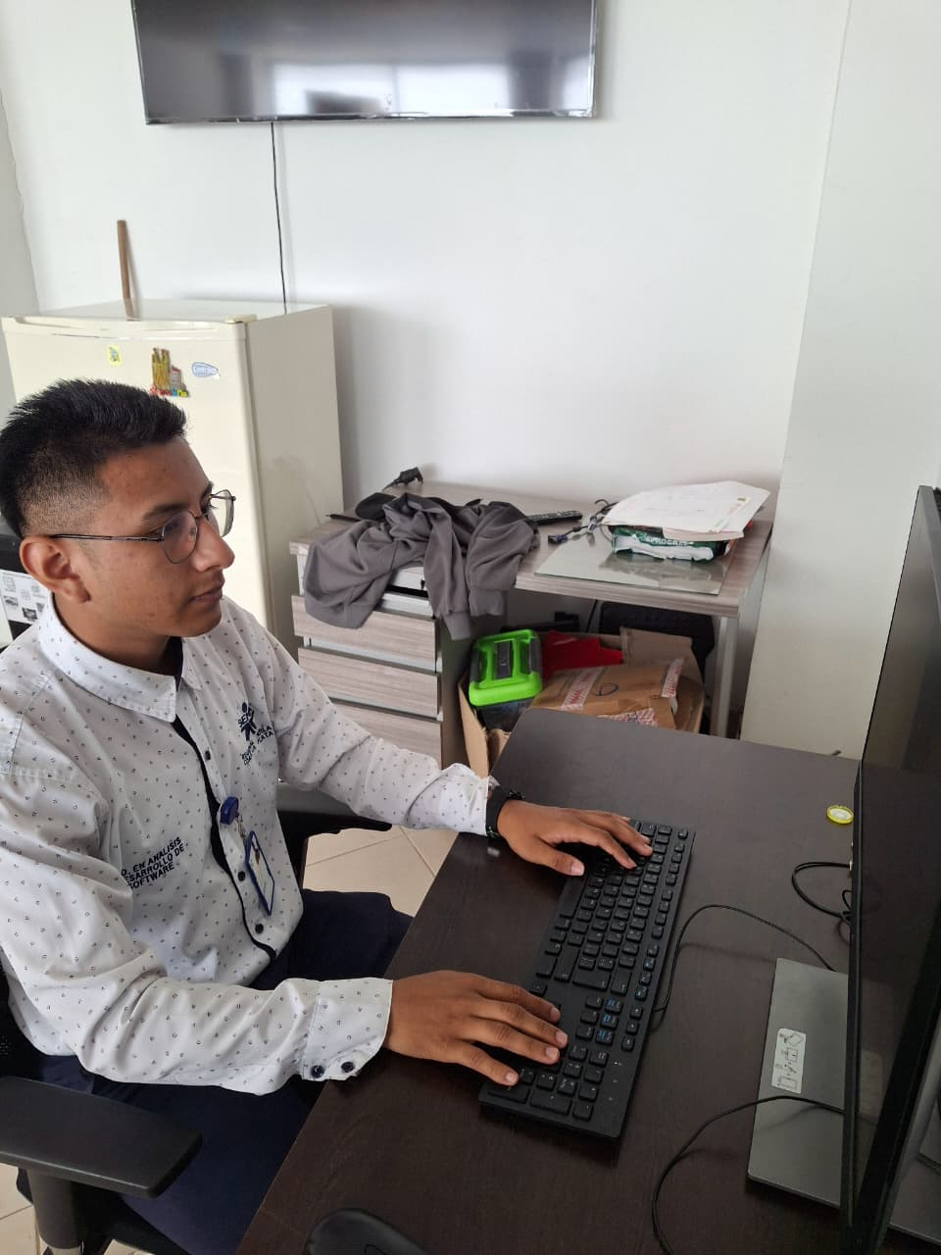 Anexo 1 |  | 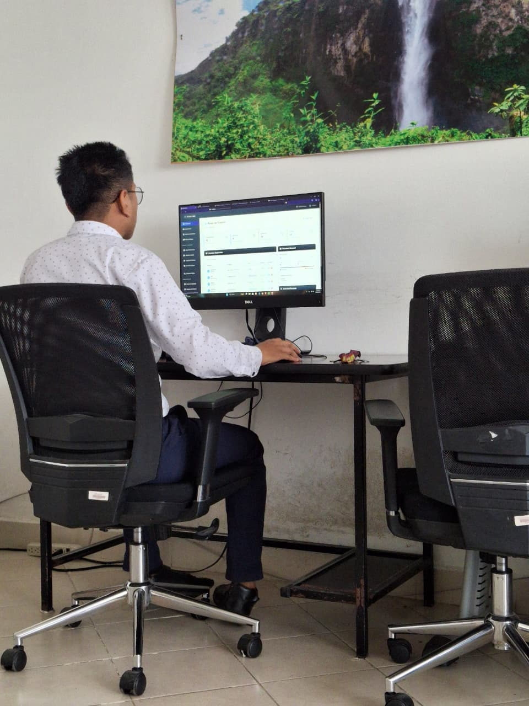 Anexo 2 |  | 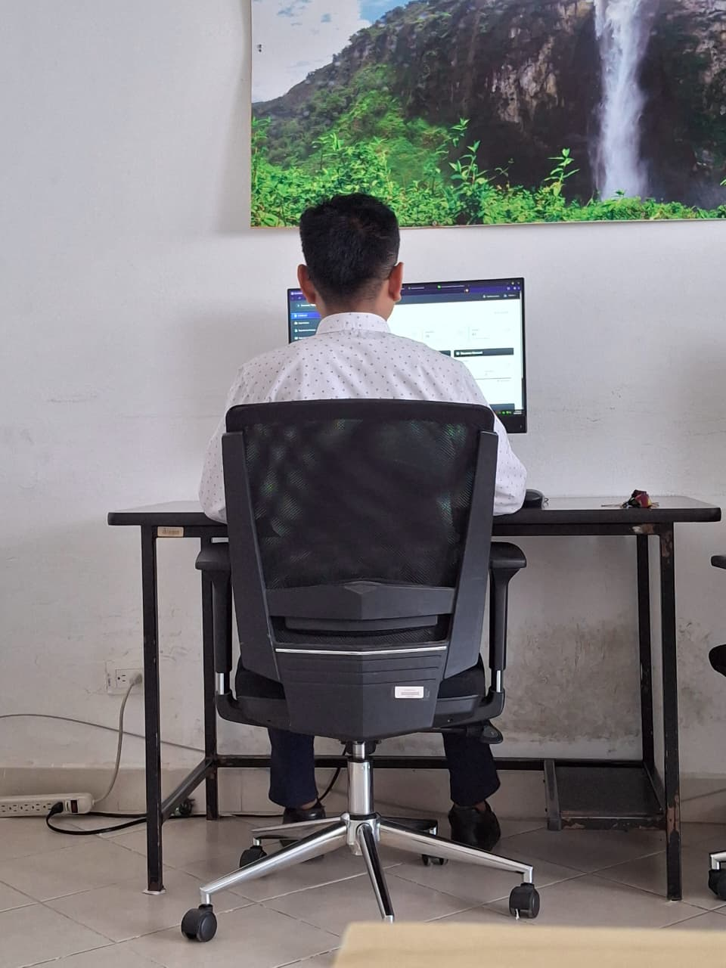 Anexo 3
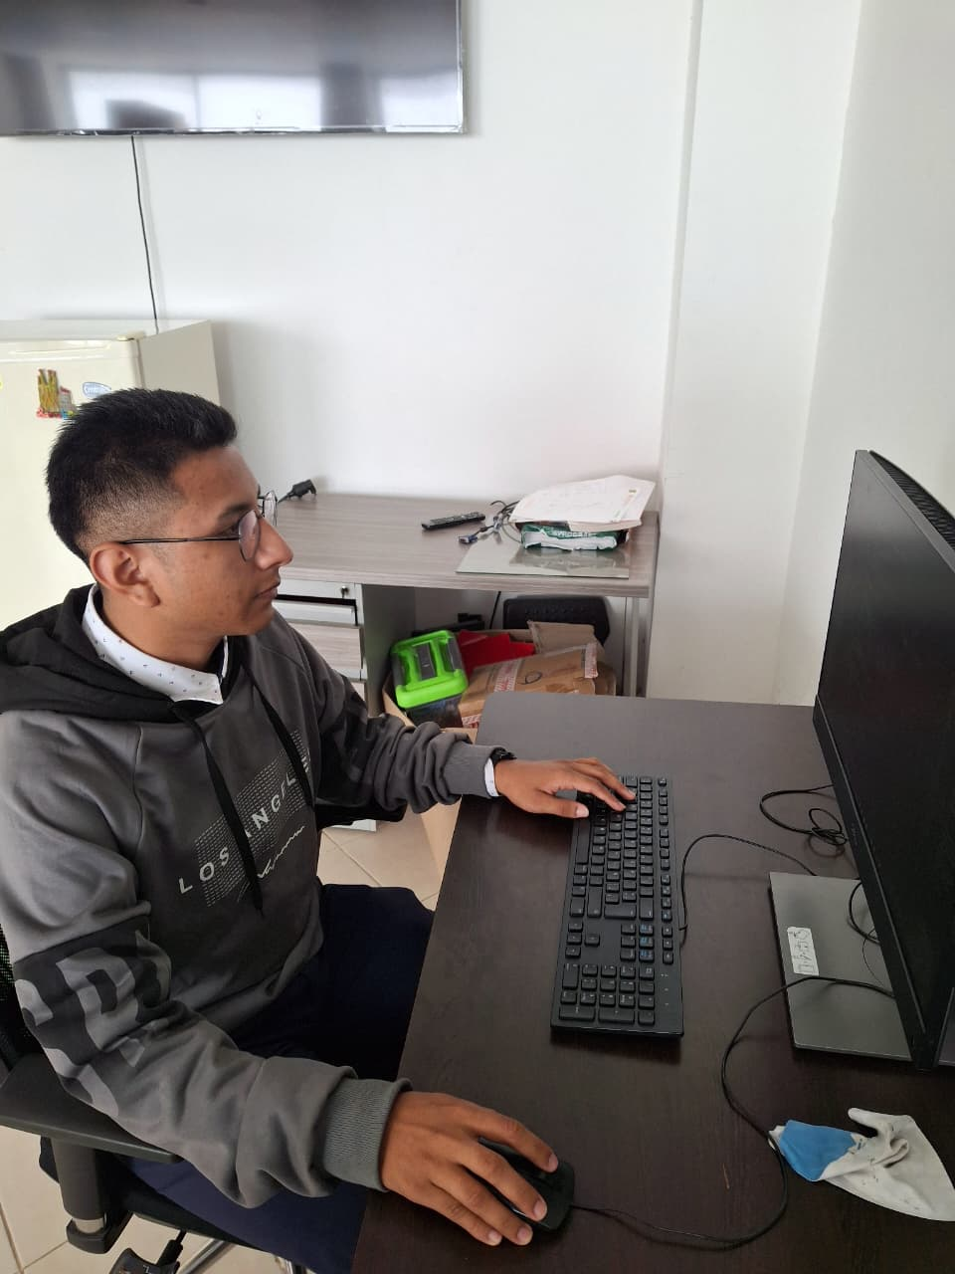 Anexo 4 |  | Anexo 5 |  | Anexo 6

